リレーション（テーブル）一覧
データベース定義書

システム名 | 文教大学における拾得物届出・管理システム |  | 作成者 | 大場 愛佳音 | ←各シートで作成者や日時を記入のこと
データベース名 | 文教大学における拾得物届出・管理データベース |  | 作成日 | 2023-05-29

リレーション名 | リレーションの概要説明 | リレーション図
ユーザ | 主に拾得者となるユーザ（学生・教員・その他）が登録される | 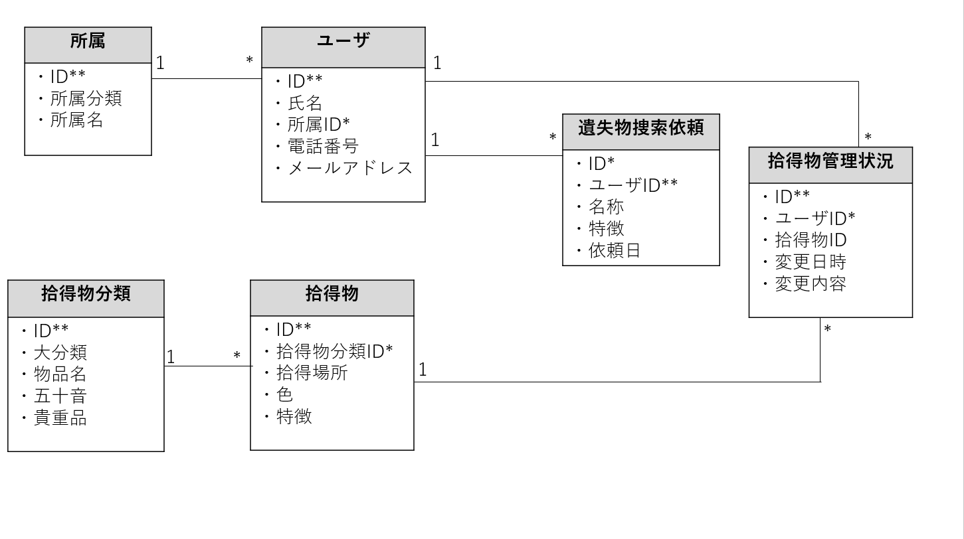
拾得物 | 拾得物の特徴，発見場所などを記録
拾得物管理状況 | 拾得物の管理状況（拾得から受け渡しまで）を記録する
所属 | ユーザの所属の分類を表す
拾得物分類 | 警察が示す拾得物の分類とその検索用のカラム
遺失物捜索依頼 | 「拾得物」同様の内容でユーザが捜索を依頼した際の記録

